Inputs
Quadro Tarifário |  |  |  | Taxa de Disponibilidade (kWh/h) |  |  | Estrutura |  | ∆T | 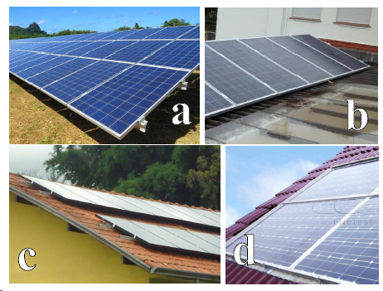
Tarifa |  | R$ 1.25 |  | Monofásica | 30 |  | a | Estrutura Elevada | -3
Tipo de Ligação |  | Trifásica | Preencher | Bifásica | 50 |  | b | Laje ou Telhado | 3
Consumo Energético |  |  | Escolher | Trifásica | 100 |  | c | Sobre telhado | 4
Mês | Consumo | Fatura |  |  |  |  | d | Integrado | 7
Janeiro | 750 | R$ 937.50 |  | Outras Perdas
Fevereiro | 750 | R$ 937.50 |  | K somb | 0%
Março | 750 | R$ 937.50 |  | K suj | 2%
Abril | 750 | R$ 937.50 |  | K tol | 0%
Maio | 750 | R$ 937.50 |  | K mis | 0%
Junho | 750 | R$ 937.50 |  | K temp | - | Calculada à parte
Julho | 750 | R$ 937.50 |  | K cc | 1%
Agosto | 750 | R$ 937.50 |  | K spmp | 2%
Setembro | 750 | R$ 937.50 |  | K inv | 4%
Outubro | 750 | R$ 937.50 |  | K ca | 1%
Novembro | 750 | R$ 937.50 |  | Total | 10%
Dezembro | 750 | R$ 937.50
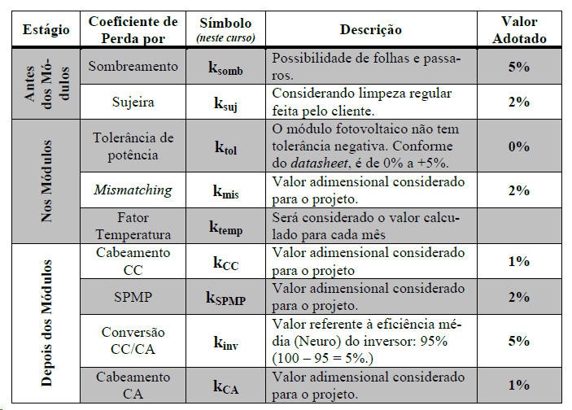
Média | 750 | R$ 937.50

 | 450

 |  |  | 590

 |  |  |  |  |  |  |  |  |  | Inclinação
 |  |  |  |  |  |  |  |  |  | 0
 |  |  |  |  |  |  |  |  |  | 5
 |  |  |  |  |  |  |  |  |  | 10
 |  |  |  |  |  |  |  |  |  | 15
 |  |  |  |  |  |  |  |  |  | 20
 |  |  |  |  |  |  |  |  |  | 25
 |  |  |  |  |  |  |  |  |  | 30
 |  |  |  |  |  |  |  |  |  | 35
 |  |  |  |  |  |  |  |  |  | 40
 |  |  |  |  |  |  |  |  |  | 45
 |  |  |  |  |  |  |  |  |  | 50
 |  |  |  |  |  |  |  |  |  | 55
 |  |  |  |  |  |  |  |  |  | 60
 |  |  |  |  |  |  |  |  |  | 65
 |  |  |  |  |  |  |  |  |  | 70
 |  |  |  |  |  |  |  |  |  | 75
 |  |  |  |  |  |  |  |  |  | 80
 |  |  |  |  |  |  |  |  |  | 85
 |  |  |  |  |  |  |  |  |  | 90

Irradiação Solar
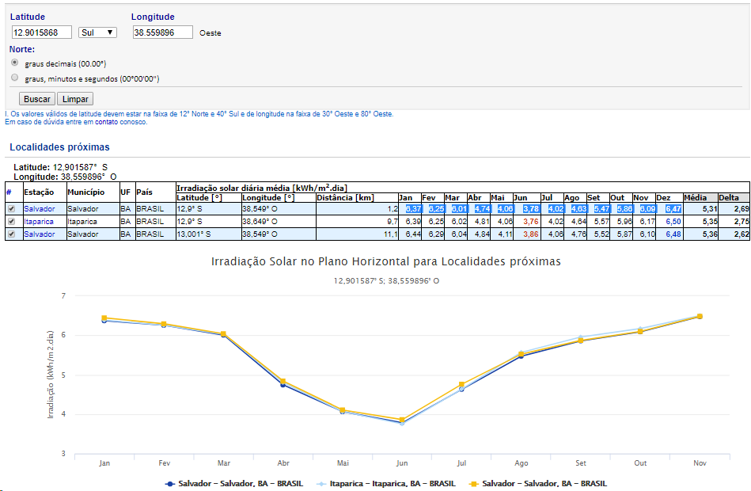
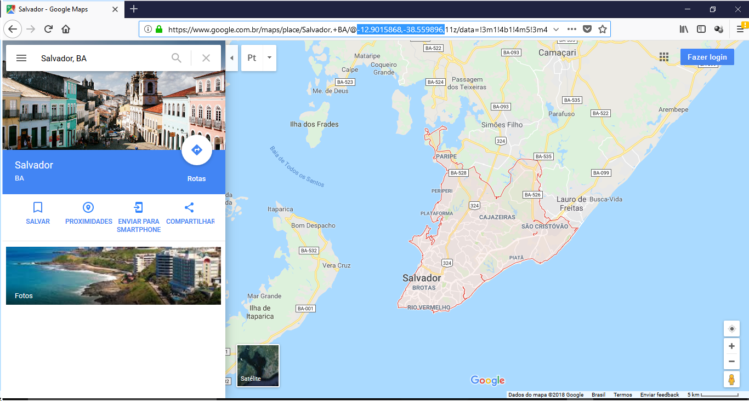
1. | Encontre no Google Maps o local onde será feita a instalação
 | https://maps.google.com/
2. | Localize na barra de navegação as coordenadas geográficas do local da instalação
 | Exemplo ao lado.
3. | Insira as coordenadas no site do CRESESB para obter os níveis de radiação
 | http://www.cresesb.cepel.br/index.php?section=sundata |  |  |  |  |  | e clique em BUSCAR
 | Obs.: Não precisa inserir o sinal de negativo
4. | O site irá mostrar 3 opções para irradiação solar no Plano Horizontal
5. | Escolha uma opção e cole os dados de irradiação abaixo:

 | Jan | Fev | Mar | Abr | Mai | Jun | Jul | Ago | Set | Out | Nov | Dez
 | 6.18 | 6.38 | 5.15 | 4.44 | 3.59 | 3.32 | 3.35 | 4.22 | 4.41 | 5.08 | 5.22 | 6.05

6. | Insira aqui o valor da latitude: |  |  | 22.916321

Análise Técnica
 |  |  |  |  |  |  |  |  |  |  |  |  |  |  |  |  |  |  |  |  | 117
Dimensionamento |  |  |  |  |  | Correção HSP e Geração Estimada
Consumo médio Mensal | 750 | kWh/mês |  |  |  |  | Janeiro | Fevereiro | Março | Abril | Maio | Junho | Julho | Agosto | Setembro | Outubro | Novembro | Dezembro | Média | Total
Tipo de Ligação | Trifásica |  |  |  |  | HSP | 6.18 | 6.38 | 5.15 | 4.44 | 3.59 | 3.32 | 3.35 | 4.22 | 4.41 | 5.08 | 5.22 | 6.05 | 4.78 | -
Custo de disponibilidade | 100 | kWh |  |  |  | K | 0.99 | 1.01 | 1.05 | 1.08 | 1.1 | 1.1 | 1.09 | 1.07 | 1.04 | 1.01 | 0.99 | 0.98 | 1.04 | -
Energia de Compensação Mensal | 650.0 | kWh/mês |  |  |  | HSPk | 6.12 | 6.44 | 5.41 | 4.80 | 3.95 | 3.65 | 3.65 | 4.52 | 4.59 | 5.13 | 5.17 | 5.93 | 4.95 | -
Energia de Compensação Diária | 21.67 | kWh/m²/dia |  |  |  | Consumo | 750 | 750 | 750 | 750 | 750 | 750 | 750 | 750 | 750 | 750 | 750 | 750 | 750 | 9,000
Latitude (Nº inteiro) | 23 | ⁰ |  |  |  | Consumo médio | 750 | 750 | 750 | 750 | 750 | 750 | 750 | 750 | 750 | 750 | 750 | 750 | 750 | 9,000
Potencial Solar - Dia | 4.95 | kWh/m²/dia |  |  |  | Energia Estimada | 911 | 960 | 805 | 714 | 588 | 544 | 544 | 673 | 683 | 764 | 770 | 883 | 737 | 8,839
Potencial Solar - Ano | 1,805.1 |  |  |  |  | Objetivo de Geração | 650 | 650 | 650 | 650 | 650 | 650 | 650 | 650 | 650 | 650 | 650 | 650 | 650
Inclinação ideal de projeto | 20 | ⁰
Previsão Otimizada de Geração de Energia (kWh/mês)
Geração
Inclinação Real (Escolha inclinação + Próxima) | 10 | ⁰
Potencia Teórica | 4.38 | Kwp teórico |  |  | Preencher
Perdas Totais | 21.2% |  |  |  | Escolher
Geração desejada | 100%
Sistema Real para Geração Máxima (100%) | 5.31 | Kwp

Característiccas Técnicas
Potência nominal dos Módulos | 700 | W
Número necessários de Módulos | 9 | un.
Ajuste manual do número de módulos | 1 | un.
Potência do Sistema | 6.30 | kWp
Potência Nominal do Inversor que se pretende usar | 6 | kW
Nº de Inversores | 1 | un.
Fotor de Dimensionamento Global (Pcc/Pca) | 1.05 | OK
 |  |  |  | 8
Caracterização das Perdas
Potência Instalada (Wp) | 6300 | Wp
Coef. Temp para Pmax | -0.41% | %/°C
Outras Perdas (Ver aba Inputs) | 10.0% | %
Perda média por temperatura | 11.2% | %
Perda Transformador 380V/220V | 0.0% | %
Fator de Perdas | 21.2% | %
Selecione Tipo de Estrutura (Na ordem, a,b,c,d) | Sobre telhado | -
Diferença à Tref | 4 | ºC
∆T | 29 | C

Perdas por Temperatura (Selecione abaixo a cidade mais próxima, ver aba "Temp. Média"
Rio de Janeiro | Temp. Média | Temp. calc | K temp
Janeiro | 24.4 | 28.4 | 11.6%
Fevereiro | 24.4 | 28.4 | 11.6%
Março | 24.4 | 28.4 | 11.6%
Abril | 24.4 | 28.4 | 11.6%
Maio | 22.8 | 26.8 | 11.0%
Junho | 21.8 | 25.8 | 10.6%
Julho | 21.3 | 25.3 | 10.4%
Agosto | 21.8 | 25.8 | 10.6%
Setembro | 22.2 | 26.2 | 10.7%
Outubro | 22.9 | 26.9 | 11.0%
Novembro | 24.0 | 28.0 | 11.5%
Dezembro | 25.3 | 29.3 | 12.0%
Média | 23.3 | 27.3 | 11.2%

Gráficos
Energia Solar x Poupança
 | Poupança e Conta de Energia | Energia Solar
0 | R$14,234.49 | R$(14,234.49)
1 | R$13,337.33 | R$(13,421.99)
2 | R$13,377.77 | R$(12,609.49)
3 | R$13,418.33 | R$(11,796.99)
4 | R$13,459.01 | R$(10,984.49)
5 | R$13,499.80 | R$(10,171.99)
6 | R$13,540.70 | R$(9,359.49)
7 | R$13,581.72 | R$(8,546.99)
8 | R$13,622.86 | R$(7,734.49)
9 | R$13,664.11 | R$(6,921.99)
10 | R$13,705.49 | R$(6,109.49)
11 | R$13,746.97 | R$(5,296.99)
12 | R$13,788.58 | R$(4,484.49)
13 | R$13,755.30 | R$(3,606.99)
14 | R$13,797.15 | R$(2,729.49)
15 | R$13,839.11 | R$(1,851.99)
16 | R$13,881.19 | R$(974.49)
17 | R$13,923.39 | R$(96.99)
18 | R$13,965.70 | R$780.51
19 | R$14,008.14 | R$1,658.01
20 | R$14,050.70 | R$2,535.51
21 | R$14,093.38 | R$3,413.01
22 | R$14,136.18 | R$4,290.51
23 | R$14,179.10 | R$5,168.01
24 | R$14,222.14 | R$6,045.51
25 | R$14,184.31 | R$6,993.21
26 | R$14,227.60 | R$7,940.91
27 | R$14,271.01 | R$8,888.61
28 | R$14,314.54 | R$9,836.31
29 | R$14,358.19 | R$10,784.01
30 | R$14,401.97 | R$11,731.71
31 | R$14,445.88 | R$12,679.41
32 | R$14,489.91 | R$13,627.11
33 | R$14,534.06 | R$14,574.81
34 | R$14,578.34 | R$15,522.51
35 | R$14,622.74 | R$16,470.21
36 | R$14,667.27 | R$17,417.91
37 | R$14,624.45 | R$18,441.42
38 | R$14,669.23 | R$19,464.94
39 | R$14,714.14 | R$20,488.45
40 | R$14,759.17 | R$21,511.97
41 | R$14,804.34 | R$22,535.49
42 | R$14,849.63 | R$23,559.00
43 | R$14,895.05 | R$24,582.52
44 | R$14,940.60 | R$25,606.03
45 | R$14,986.28 | R$26,629.55
46 | R$15,032.08 | R$27,653.07
47 | R$15,078.02 | R$28,676.58
48 | R$15,124.09 | R$29,700.10
49 | R$15,075.81 | R$30,805.50
...
Previsão de Geração em kWh/mês
Janeiro | 911
Fevereiro | 960
Março | 805
Abril | 714
Maio | 588
Junho | 544
Julho | 544
Agosto | 673
Setembro | 683
Outubro | 764
Novembro | 770
Dezembro | 883
 | 737
 | Fluxo de Caixa
0 | R$(4,484.49)
1 | R$6,045.51
2 | R$17,417.91
3 | R$29,700.10
4 | R$42,964.87
5 | R$57,290.81
6 | R$72,762.84
7 | R$89,472.63
8 | R$107,519.19
9 | R$127,009.49
10 | R$148,059.01
11 | R$170,792.49
12 | R$195,344.65
13 | R$221,860.98
14 | R$250,498.62
15 | R$278,211.04
16 | R$310,101.36
17 | R$344,355.24
18 | R$381,148.15
19 | R$420,668.66
20 | R$463,119.32
21 | R$508,717.78
22 | R$557,697.89
23 | R$610,297.70
24 | R$666,757.49
Previsão de Geração de Energia (kWh/mês)
 | Geração
Janeiro | 911
Fevereiro | 960
Março | 805
Abril | 714
Maio | 588
Junho | 544
Julho | 544
Agosto | 673
Setembro | 683
Outubro | 764
Novembro | 770
Dezembro | 883

